基本情報
黄色セル部分に入力してください。
基本情報

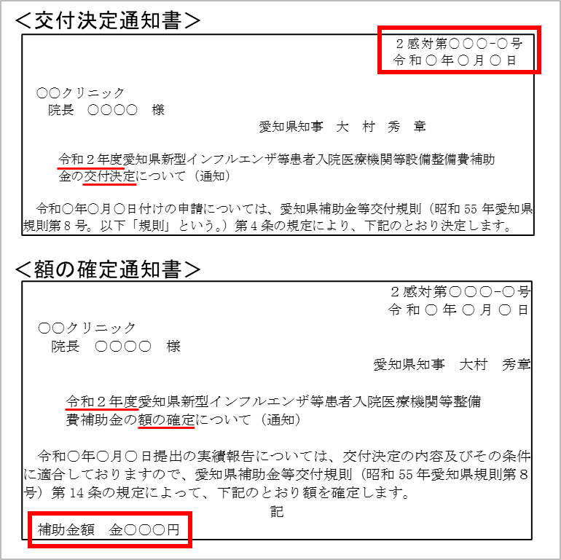
提出日 | 令和 | 4 | 年 | 月 | 日
所在地
法人名 |  |  |  |  |  |  | 実績報告書に記載した所在地、法人名、施設名を記載して ください。
施設名
代表者職名
代表者氏名
担当部署
担当者名
電話番号
メールアドレス
交付決定日 | 令和 |  | 年 | 月 | 日 | ←「交付決定通知書」（変更交付決定をしている場合は、 「変更交付決定通知書」）の右上の日付を記入してください。
交付決定文書番号 | ２感対第 |  |  | ー | 号 | ←「交付決定通知書」（変更交付決定をしている場合は、 「変更交付決定通知書」）の右上の文書番号を記入してください。
補助金確定額（精算額） |  |  |  |  | 円 | ←「額の確定通知書」に記載されている「補助金額」を記載して ください。

別紙概要
 |  |  |  |  |  |  |  |  |  |  | 《別紙概要》
【仕入控除税額（返還額）がない場合】
※①～⑤のうち該当するものをプルダウンで「○」を選択してください（また、①の場合、「基準期間における課税売上高（税抜）」欄を、 ③の場合、「特定収入割合」欄を入力してください）
 |  |  |  |  |  |  |  |  |  |  |  | B1、X4、X6数式有
 | ① | 消費税の申告義務がない |  |  |  | 基準期間における課税売上高（税抜） |  |  |  |  | 円 | ○ | ←プルダウン用
 | ② | 簡易課税方式により申告している
 | ③ | 公益法人等であって、特定収入割合が５％を超えている（医療法人社団及び医療法人財団を除く） |  |  |  |  |  |  | 特定収入割合 |  | ％
 | ④ | 補助対象経費にかかる消費税を、個別対応方式において、「非課税売上のみに要するもの」として申告している
 | ⑤ | 補助対象経費が人件費等の非課税仕入となっている

【仕入控除税額（返還額）がある場合】
※黄色い網掛け部分を記載してください（①～③は、該当するものにプルダウンで「○」を選択してください）
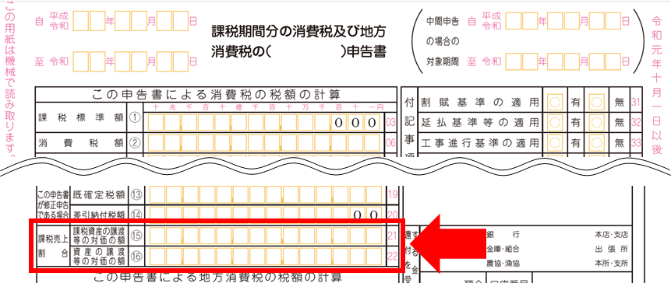
＜課税売上割合の金額について＞
確定申告書の赤枠の箇所に記載されています。
a…確定申告書の「課税資産の譲渡等の対価の額⑮」の金額を入力
b…確定申告書の「資産の譲渡等の対価の額⑯」の金額を入力
（課税売上割合）
 | 課税資産の譲渡等の対価の額 |  |  |  | 円 | ････ ａ
 | 資産の譲渡等の対価の額 |  |  |  | 円 | ････ ｂ

３か所から該当するものに〇を入力
してください。別紙様式６転記用
 | 課税売上割合 ａ／ｂ＝ |  |  |  |  | ････ c
 |  |  | ※a及びbから自動計算されます。ただし、税額控除の計算で端数処理している場合には、 端数処理した金額を直接入力してください
 |  |  | （注：申告書に記載された％をそのまま入力する欄ではありません）

 | ①課税売上割合（上記c）が９５％以上かつ課税売上高が５億円以下の法人等の場合
 |  |  |  |  |  |  |  |  |  | 要補助金返還相当額
 |  | （仕入控除税額（返還額）） | 補助金確定額（精算額）×１０／１１０＝

＜「■補助金対象経費の内訳」欄について＞
「補助金対象経費の内訳」欄は、実績報告書（別紙様式５－１）に記載した「対象経費支出済額」の金額を記載してください。（なお、「補助金額＝対象経費支出済額の"合計"」となった場合は、補助金額を記載することとなります。）
※次の設備を購入した場合の記載例
・HEPAフィルター付きパーテーション１台 220,000円→備品購入費へ計上
・個人防護具 100,000円→需用費へ計上
・簡易ベッド１台 20,000円→備品購入費へ計上
合計 340,000円
この場合、対象経費支出済額の合計は次のとおりになります。
○対象経費支出済額の合計 340,000円←この金額がe欄またはh欄の金額となります
○補助金額 325,000円
（HEPAフィルター付きパーテーションの基準額が205,000円のため、15,000円減額）
 | ②課税売上割合（上記c）が９５％未満の場合、または課税売上高が5億円を超える法人等で、 「一括比例配分方式」により消費税の申告を行っている場合
 |  | ■補助金対象経費の内訳（補助金確定額ではなく、補助金により購入等をした経費の内訳です）
 |  | 対象経費の内訳 | 課税仕入額 | 非課税・ 不課税仕入額 |  | 合計

 |  | 需用費 |  |  |  | 0
 |  | 備品購入費 |  |  |  | 0
 |  | 使用料・賃料 |  |  |  | 0
 |  | ○○費 |  |  |  | 0
 |  |  |  |  |  | 0
 |  |  |  |  |  | 0
 |  |  |  |  |  | 0
 |  | 合計 | 0 | 0 |  | 0
 |  |  | ｄ |  |  | e
 |  |  |  |  |  |  |  |  |  | 要補助金返還相当額
 |  | （仕入控除税額（返還額）） | 補助金確定額（精算額）×１０／１１０×ｃ×(ｄ／e)=

 | ③課税売上割合（上記c）が９５％未満の場合、または課税売上高が5億円を超える法人等で、 「個別対応方式」により消費税の申告を行っている場合
 |  | ■補助金対象経費の内訳（補助金確定額ではなく、補助金により購入等をした経費の内訳です）
 |  | 対象経費の内訳 | 課税仕入額 |  |  |  | 非課税・ 不課税仕入額 | 合計
 |  |  | 課税売上 対 応 分 | 共通対応分 |  | 非課税売上 対 応 分

 |  | 需用費 |  |  |  |  |  | 0
 |  | 備品購入費 |  |  |  |  |  | 0
 |  | 使用料・賃料 |  |  |  |  |  | 0
 |  | ○○費 |  |  |  |  |  | 0
 |  |  |  |  |  |  |  | 0
 |  |  |  |  |  |  |  | 0
 |  |  |  |  |  |  |  | 0
 |  | 合計 | 0 | 0 |  | 0 | 0 | 0
 |  |  | f | g |  |  |  | h

 |  | （仕入控除税額（返還額）） | （補助金確定額（精算額）×１０／１１０×(f／h)) |  |  |  |  |  |  | 要補助金返還相当額
 |  |  | ＋（補助金確定額（精算額）×１０／１１０×ｃ×（g／h））=

別紙様式6
「基本情報」及び「別紙概要」シートに記入いただくと、自動で必要事項が転記されます。
適切に入力されているか確認をお願いいたします。
（別紙様式６）

 |  | 令和 4 年 月 日

愛 知 県 知 事 殿

 | 所在地 | （入力用シートより自動転記）
 | 補助事業者名 | （入力用シートより自動転記）
 | 代表者氏名 | （入力用シートより自動転記）

令和２年度 消費税及び地方消費税に係る仕入控除税額の報告について

令和 年 月 日付けで交付決定を受けた新型インフルエンザ等患者入院医療機関等整備費補助金について、当該交付要綱第１４の規定により下記のとおり報告します。

１ 愛知県補助金等交付規則（昭和５５年規則第８号）第１４条に基づく額の確定額
 | 金 | （入力用シートより自動転記） | 円

２ 消費税及び地方消費税の申告により確定した消費税及び地方消費税に係る
仕入控除税額（要補助金返還相当額）
 | 金 | （入力用シートより自動転記） | 円

３ 添付書類
２の金額の積算内訳額等の参考資料

 | 担当部署
 | 担当者名
 | 電話番号
 | Mailｱﾄﾞﾚｽ

